Лист1
№ | Дата выявления | Владелец конструкции / Собственник обьекта недвижимого им-ва / Лицо, управомоченное собственниками | Район города | Адрес размещения | Тип конструкции | Содержание | Фото конструкции
1 | 2023-09-05 | Не установлен | Приокский | проспект Гагарина д. 101, к. 4 | Не установленный Правилами тип | Сладкий горький | 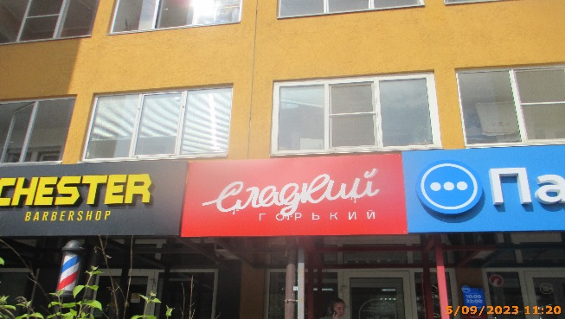
2 | 2023-09-05 | ИП Васильев Павел Александрович | Приокский | проспект Гагарина д. 101, к. 4 | Не установленный Правилами тип | ДИСКОНТ ЦЕНТР РОЗ | 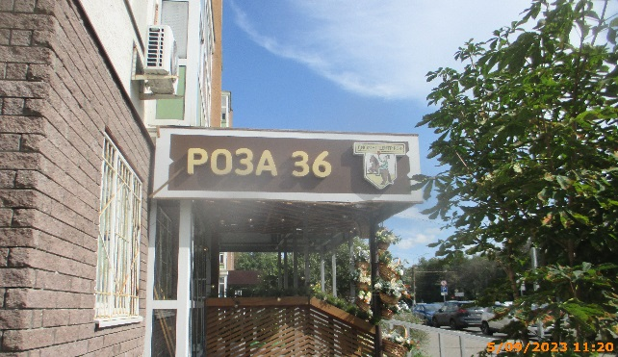
3 | 2023-09-05 | ИП Васильев Павел Александрович | Приокский | проспект Гагарина д. 101, к. 4 | Настенная конструкция | РОЗА 36 | 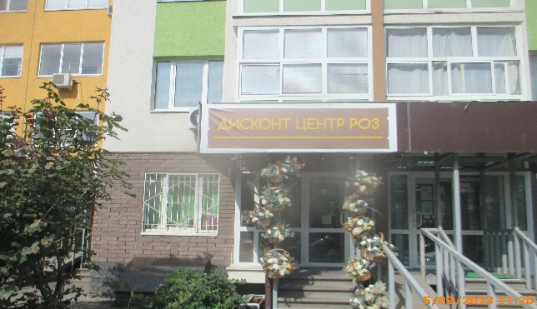
4 | 2023-09-05 | Не установлен | Приокский | пр-кт Гагарина, д. 182 | Не установленный Правилами тип | Собственное производство пивоварен "Dwarf" и "Aquarium" | 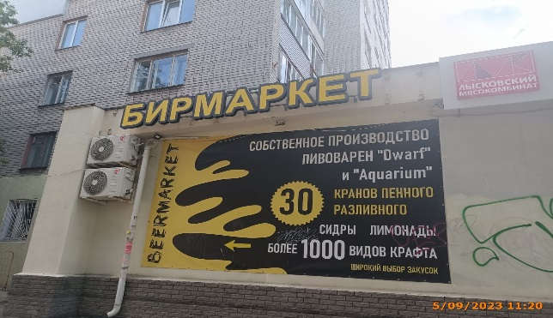
5 | 2023-09-05 | ИП Шоринов В.В. | Приокский | ул. Кащенко, д. 19 | Не установленный Правилами тип | ИНОМАРКИ | 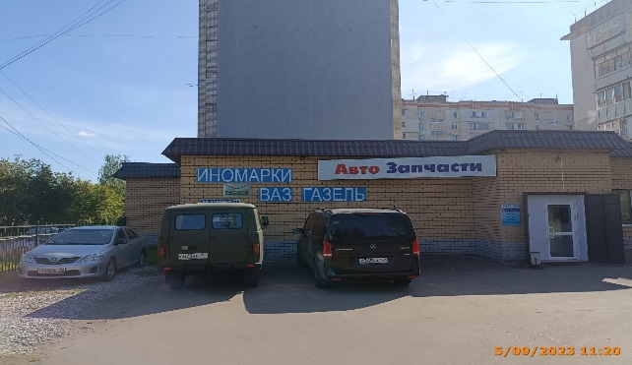
6 | 2023-09-05 | ИП Шоринов В.В. | Приокский | ул. Кащенко, д. 19 | Не установленный Правилами тип | УАЗ
7 | 2023-09-05 | ИП Шоринов В.В. | Приокский | ул. Кащенко, д. 19 | Не установленный Правилами тип | ВАЗ
8 | 2023-09-05 | ИП Шоринов В.В. | Приокский | ул. Кащенко, д. 19 | Не установленный Правилами тип | ГАЗЕЛЬ
9 | 2023-09-05 | ИП Шоринов В.В. | Приокский | ул. Кащенко, д. 19 | Не установленный Правилами тип | Авто Запчасти
10 | 2023-09-05 | ИП Шоринов В.В. | Приокский | ул. Кащенко, д. 19 | Не установленный Правилами тип | АККУМУЛЯТОРЫ | 